Накладная-№3
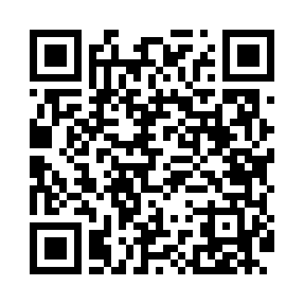
Номер товарно-транспортной накладной: |  |  | Торговый представитель: Kamol aka
Поставщик: Toshkent falcon fly 2 |  |  | Телефон торгового представителя: +998979626299
Дата отгрузки: 28.11.2025 |  |  | Контрагент: """" Klient
Дата консигнации: |  |  | Адрес:
Доставщик: |  |  | Телефон:
Телефон доставщика:
Время заказа: 28.11.2025 16:55:01
№ | Штрих-код | Название товаров (работ,услуг) | Количество | Количество в кейсе | Цена | Сумма
 |  |  | 60 |  |  | 187.2
1 | 2010684489068 | Стеклянная салатница 33 см (gold) XP-12-137 | 24 | 2 коробка | 3.60 | 86.40
2 | 2011451018566 | Стеклянная салатница 27 см (gold) XP-12-138 | 36 | 2 коробка | 2.80 | 100.80
Итого: 187.2$|->UZS: 2,340,000.00

